Отчет по Строительство
Дата: | 2025-12-26 | Объект: капитального строительства «Офисно-деловое здание» по адресу: г. Москва, внутригородское муниципальное образование Кунцево, у д.Захарково, квартал А27»

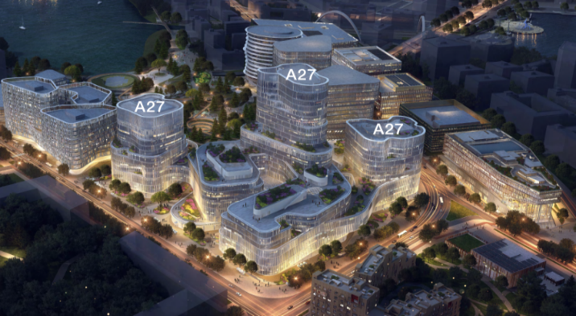

Электро-Механик ИТР |  |  |  | Э | М
1 | Руководители группы по электро-механическим работам |  | 1 | 0 | 1
2 | Технический офис по электро-механическим работам |  | 6 | 4 | 2
3 | Инженер по электро-механическим работам |  | 14 | 7 | 7
4 | ПТО по электро-механическим работам |  | 8 | 4 | 4
5 | ОТиТБ по электро-механическим работам |  | 1 | 0 | 1
6 | Закупки и логистика |  | 1 | 0 | 1
7 | Отдел кадров |  | 3 | 2 | 1
8 | Учет персонала |  | 1 | 1 | 0
9 | Обслуживающий Персонал |  | 6 | 1 | 5
10 | Прораб по электро-механическим работам |  | 5 | 1 | 4
Итого Электро-Механик ИТР |  |  | 46 | 20 | 26

Электро-Механик Рабочей Силы |  |  |  | Э | М
1 | Работник склада |  | 11 | 3 | 8
2 | Бригадир по электро-механическим работам |  | 6 | 1 | 5
3 | Бригадир электриков по мобилизации |  | 3 | 3 | 0
4 | Электрики по мобилизации |  | 8 | 8 | 0
5 | Электромонтажники |  | 13 | 13 | 0
6 | Монтажники систем вентиляции |  | 55 | 0 | 55
7 | Монтажники сантехнических систем |  | 34 | 0 | 34
8 | Монтажники по мобилизации |  | 3 | 0 | 3
Итого Рабочей Силы |  |  | 133 | 28 | 105

Итого : |  |  | 179 | 48 | 131

ИТР |  |  | 46 | 20 | 26

Рабочей Силы |  |  | 133 | 28 | 105

